画面定義
画面定義 |  |  |  |  |  | システム名 |  | EM-Systemプロジェクト |  |  |  | サブシステム名 |  |  | 社員情報管理システム
 |  |  |  |  |  | 作成日 |  | 2017-01-01 |  |  |  | 作成者 |  |  | 山田
 |  |  |  |  |  | 更新日時 |  | 2019-02-19 |  |  |  | 更新者 |  |  | 佐藤
社員情報更新画面
概要 |  | 社員マスタの情報を更新する機能で、更新対象の社員IDを入力する画面
画面イメージ |  |  |  |  |  |  |  |  | イベント一覧
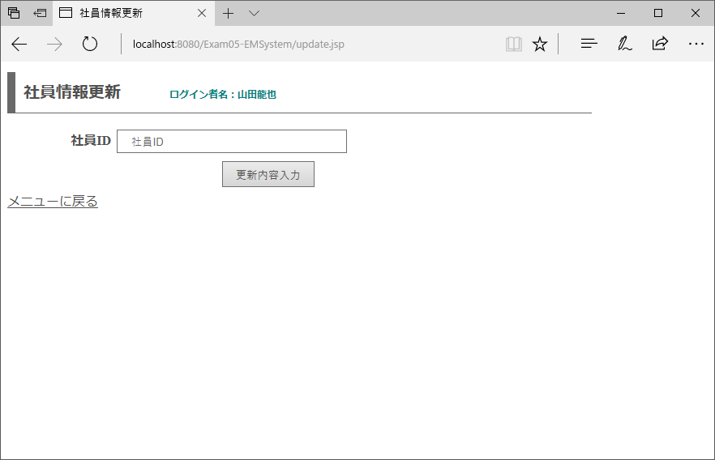
 |  |  |  |  |  |  |  |  | 項番 | 操作 |  |  |  | 処理概要
①
 |  |  |  |  |  |  |  |  | ① | 画面表示 |  |  |  | 所属部署ドロップダウンリストを生成して、画面を表示する

 |  |  |  |  |  |  |  |  | ② | メニューに戻るリンククリック |  |  |  | メニュー画面へ遷移

 |  |  |  |  |  |  |  |  | ③ | 更新内容入力ボタン押下 |  |  |  | 登録したい値が正しいかの確認を行う画面に遷移

③
②

画面項目定義
項番 | 項目名称 |  | I/O | 必須 | 分類 | 桁数 | テーブル |  |  |  | フィールド |  | 備考
1 | ログイン者名 |  | O | - | LBL：ラベル | - | セッション情報 |  |  |  | ログイン者名
2 | メッセージ |  | O | - | LBL：ラベル | - | - |  |  |  | - |  | 初期値ブランク
3 | 社員ID |  | I/O | ◎ | TXT：テキストボックス | - | - |  |  |  | -
4 | 更新内容入力 |  | - | - | BTN：ボタン | - | - |  |  |  | -
5 | メニューに戻る |  | - | - | LNK：リンク | - | - |  |  |  | -

更新内容入力画面
概要 |  | 社員情報更新画面で入力された社員IDを持つ情報を表示し、更新値を入力する画面
画面イメージ |  |  |  |  |  |  |  |  | イベント一覧
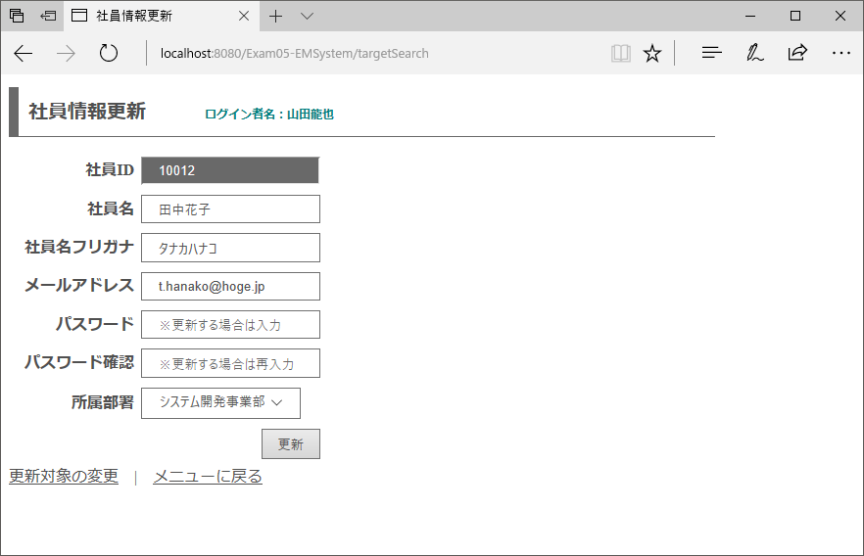
 |  |  |  |  |  |  |  |  | 項番 | 操作 |  |  |  | 処理概要
 |  |  |  |  |  |  |  |  | ① | 画面表示 |  |  |  | 前画面で入力した条件に合致する情報を表示する
①
 |  |  |  |  |  |  |  |  | ② | 更新対象の変更リンククリック |  |  |  | 検索機能トップページへ遷移する

 |  |  |  |  |  |  |  |  | ③ | メニューに戻るリンククリック |  |  |  | メニュー画面へ遷移

 |  |  |  |  |  |  |  |  | ④ | 更新ボタン押下 |  |  |  | パスワード確認と前画面で入力されているパスワードが一致している場合、DBに入力値を登録する

④

②
③

画面項目定義
項番 | 項目名称 |  | I/O | 必須 | 分類 | 桁数 | テーブル |  |  |  | フィールド |  | 備考
1 | ログイン者名 |  | O | - | LBL：ラベル | - | セッション情報 |  |  |  | ログイン者名
2 | メッセージ |  | O | - | LBL：ラベル | - | - |  |  |  | - |  | 初期値ブランク
3 | 社員ID |  | I/O | - | LBL：ラベル | - | employee |  |  |  | id_employee |  | readonly属性
4 | 社員名 |  | I/O | ◎ | TXT：テキストボックス | 1-50 | employee |  |  |  | nm_employee
5 | 社員名フリガナ |  | I/O | ◎ | TXT：テキストボックス | 1-50 | employee |  |  |  | kn_employee
6 | メールアドレス |  | I/O | ◎ | MAIL：メールアドレス | 1-100 | employee |  |  |  | mail_address
7 | パスワード（DB値） |  | I/O | - | HDN：隠し項目 | - | employee |  |  |  | password
8 | パスワード |  | I/O | - | PAS：パスワードテキスト | 3-10 | - |  |  |  | - |  | 半角英数をそれぞれ1種ずつ
9 | パスワード確認 |  | I/O | - | PAS：パスワードテキスト | - | - |  |  |  | -
10 | 所属部署 |  | I/O | ◎ | DDL：ドロップダウン | - | employee |  |  |  | id_department |  | value:id_department/text:nm_department
11 | 更新 |  | - | - | BTN：ボタン | - | - |  |  |  | -
12 | 登録内容の編集 |  | - | - | LNK：リンク | - | - |  |  |  | -
13 | メニューに戻る |  | - | - | LNK：リンク | - | - |  |  |  | -
更新完了画面
概要 |  | 更新完了時に表示する画面
画面イメージ |  |  |  |  |  |  |  |  | イベント一覧
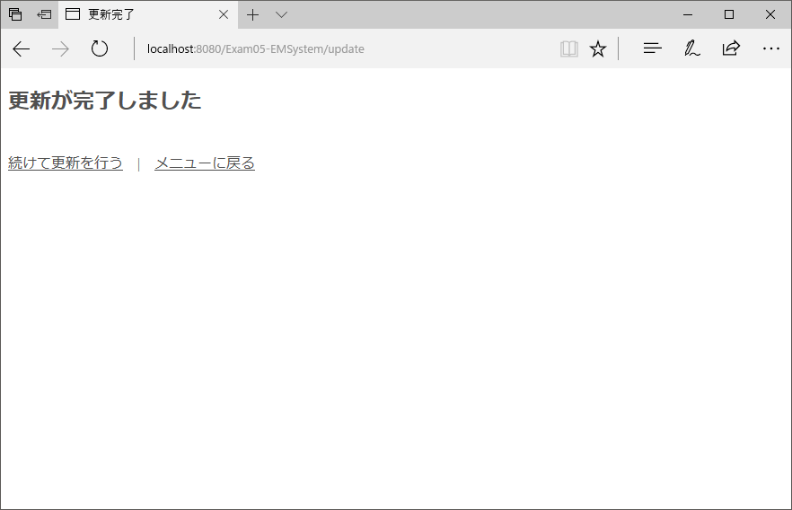
 |  |  |  |  |  |  |  |  | 項番 | 操作 |  |  |  | 処理概要
 |  |  |  |  |  |  |  |  | ① | 画面表示 |  |  |  | 前画面で入力した条件に合致する情報を表示する
①
 |  |  |  |  |  |  |  |  | ② | 続けて更新を行うリンククリック |  |  |  | 検索機能トップページへ遷移する

 |  |  |  |  |  |  |  |  | ③ | メニューに戻るリンククリック |  |  |  | メニュー画面へ遷移
②
③

画面項目定義
項番 | 項目名称 |  | I/O | 必須 | 分類 | 桁数 | テーブル |  |  |  | フィールド |  | 備考
1 | 続けて更新を行う |  | - | - | LNK：リンク | - | - |  |  |  | -
2 | メニューに戻る |  | - | - | LNK：リンク | - | - |  |  |  | -

